关系图
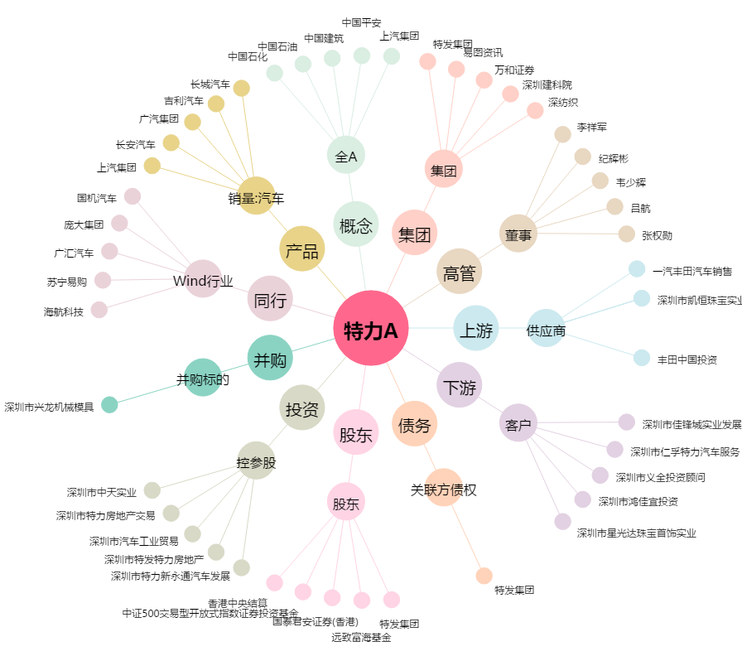
特力A[000025.SZ] - 关系概览图

